Товарный чек
Товар | Цена | Количество
Хлеб | 2 | 5
Молоко | 4 | 5
Масло | 6 | 5 | Диспетчер сценариев для этого листа
Творог | 8 | 5
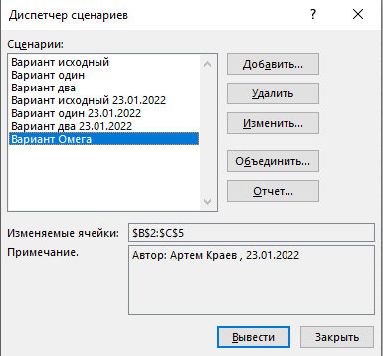
Общая сумма заказа |  | 100

Вычислить стоимость каждого продукта. В формулах использовать массивы!

